Луковичные
В НАЛИЧИИ

Заказы принимаются от 1 мешка (Карофель - 30- 35кг). Мешки взвешиваются по факту.
Продается от 1 мешка

Наименование | Фото | Описание сорта | Цена за 1 кг, руб | Заказ | Сумма заказа, руб.
Картофель Адретта 1кг 1 репродукция (мешок 35кг-40кг) | 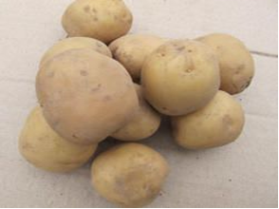 | Среднеранний, высокоурожайный столовый сорт немецкой селекции. Считается одним из лучших сортов картофеля. Клубни желтые, округло-овальные, крупные. Мякоть светло- желтая. Глазки мелкие. Сорт обладает очень хорошими вкусовыми качествами. Содержание крахмала 13-17,8%. Относительно устойчив к вирусным заболеваниям. Этот сорт завоевал свою чрезвычайно высокую популярность благодаря своей неприхотливости, способности устоять перед разного рода заболеваниями и вредителями, а также устойчивостью к непредсказуемым погодным условиям. Еще одним немаловажным качеством этого сорта является достаточно неплохая лежкость клубней даже при достаточно малых температурах воздуха, особенно в зимнюю пору. Сорт неприхотлив в производстве, но не должен возделываться на слишком сухих или контрастно меняющих свою влажность участках. | 65.00р. |  | - р.
Картофель Винета 1кг 1 репродукция (мешок 35кг-40кг) |  | Сорт картофеля ранний, от посадки до начала формирования товарного урожая 60-70 дней, вкус хороший и отличный. Клубень овально-округлый. Кожура желтая. Мякоть светло-желтая. Масса товарного клубня 67-95 г. Содержание крахмала 12,9-15,2%.Сорт устойчив к возбудителю рака картофеля и к золотистой картофельной цистообразующей нематоде. Устойчив к вирусам морщинистой и полосчатой мозаики, скручиванию листьев, хорошо переносит засуху. | 65.00р. |  | - р.
Картофель Гала 1кг репродукция Элита (мешок 30кг-35кг) | 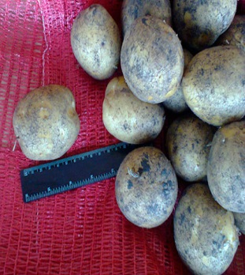 | Высокотоварный ранний столовый сорт с красивыми клубнями овальной и круглоовальной формы, с мелкими глазками. Сорт многоклубневой: в одном гнезде под кустом формируется 16-20 клубней, товарная масса клубня составляет 80-130 гр. Крахмалистость 11-15%, вкус очень хороший, оптимален для супов и салатов, так как идеально держит кубик при нарезке, не разваривается и не темнеет при варке. Урожайность при соблюдении необходимых агротехнических мероприятий –высочайшая: до 600 кг.с сотки. Сорт устойчив к фитофторозу клубней, хорошо хранится. Гала является предпочтительным сортом для начинающих садоводов из-за большого выхода товарных клубней при оптимальном режиме влажности. Любит обильный полив. | 70.00р. |  | - р.
Картофель Джелли 1кг репродукция Элита (мешок 30кг-35кг) | 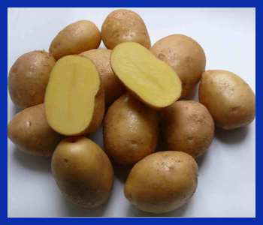 | Высокопродуктивный среднеранний сорт. Вегетационный период 90-110 дней. Клубневое гнездо компактное. Клубень овальной формы, кожура желтая, слегка шероховатая, глазки мелкие. Мякоть желтого цвета, не темнеет при варке. Урожайность очень высокая: 450-600 кг с сотки, клубни, выровненные по размеру, товарность картофеля к уборке 97%. Содержание крахмала 13.4-17,8%, вкус очень хороший. Сорт имеет выраженный период покоя, что обеспечивает высокую сохранность при длительном хранении. Устойчив к фитофторозу, парше, черной ножке, очень устойчив к нематодам. Для получения максимального урожая при посадке необходимо соблюдать расстояние между клубнями 30 см. и междурядие 75 см. | 70.00р. |  | - р.
Картофель Зекура 1кг репродукция Элита (мешок 30кг-35кг) | 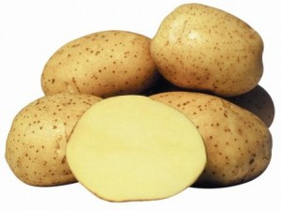 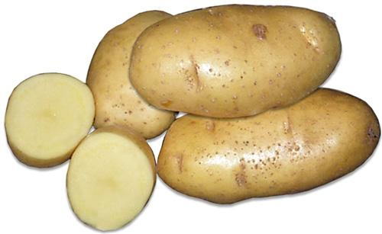 | Один из популярных сортов в нашем регионе. Среднеранний сорт столового назначения. Клубни удлиненные, а кожура у картофелины гладкая желтовато-бежевого цвета. Мякоть жёлтая, светло-жёлтая. Урожайность до 352 ц с га. Масса товарного клубня до150 г. Содержание крахмала 13,0-18,2%. Сорт отличается хорошей лежкостью, то есть если хранить картофель при температуре +1, + 2 градуса, то он сохранится до весны. Устойчив картофельной нематоде и к раку. Слабо поражается вирусом А и У , а также устойчив к вирусу скручивания листьев. Слабовосприимчив к парше и железистой пятнистости. | 70.00р. |  | - р.
Картофель Импала 1кг репродукция Элита (мешок 30кг-35кг) | 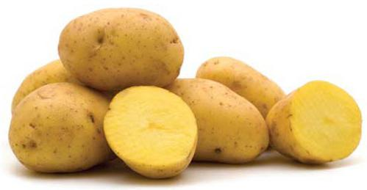 | Сорт Голландской селекции столового назначения с ранним сроком созревания и с высокой урожайностью. С одного куста можно собрать до 20 клубней массой до 150 грамм. Цвет клубней желтый, форма картофелин овальная. Мякоть у клубней светло-желтая. Вкус хороший. Сорт устойчив к нематоде и раку картофеля. Восприимчив к фитофторозу и ризоктониозу. Сорт завоевал популярность благодаря стабильному раннему урожаю и хорошему вкусу. | 70.00р. |  | - р.
Картофель Каратоп 1кг репродукция Элита (мешок 30кг-35кг) |  | Раннеспелый сорт столового назначения. Период созревания примерно 50 дней. Это его большое преимущество перед другими сортами картофеля. Клубни имеют овальную форму. Цвет кожуры клубней желтый. Мякоть на срезе светло-желтая. Клубни не превышают 100 грамм, но урожайность хорошая. С одного куста собирают до 25 картофелин, а с сотки в среднем урожайность составляет 450 кг. Урожайность высокая до 450 ц/га. Содержание крахмала до 14,4%. Лежкость высокая. Вкус отличный. Данный сорт хорош для приготовления картофеля фри, чипсы, сушеного картофеля. Сорт завоевал популярность благодаря раннему и богатому урожаю. | 70.00р. |  | - р.
Картофель Красавчик 1кг репродукция Элита (мешок 30кг-35кг) | 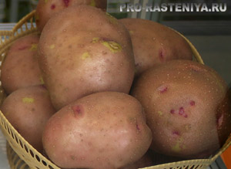 | Среднеранний, пригоден для переработки на картофель «Фри» и сухое пюре. Клубень овальный с мелкими глазками. Кожура гладкая, красная. Мякоть кремовая. Масса товарного клубня 91-166 г. Содержание крахмала 12,4-17,8%. Вкус отличный. Товарность 85-98%. Лежкость 97%. Урожайность 16,9-20,1 т/га, максимальная — 28,4 т/га. Устойчив к возбудителю рака картофеля. Сорт среднеустойчив к возбудителю фитофтороза, устойчив к морщинистой и полосчатой мозаике. | 70.00р. |  | - р.
Картофель Лина 1кг 1 репродукция (мешок 35-40кг) | 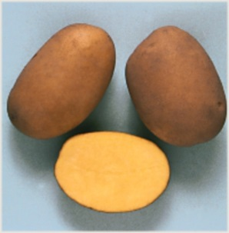 | Сорт выведен СибНИИРС, в Госреестре с 1998 г. Среднеранний. Столового назначения, пригоден для приготовления хрустящего картофеля. Клубни светло-бежевые. Глазки среднеглубокие. Мякоть светло-желтая, нетемнеющая при резке. Венчик белый. Урожайность 31-49 т/га. Товарность 78-98%. Масса товарного клубня 100-250 г. Крахмалистость 12-18%. Вкус и лежкость хорошие. Устойчив к фитофторозу и альтернариозу, среднеустойчив к ризоктониозу. Относительно засухоустойчив. Ценность сорта: высокая урожайность, товарность, хороший вкус, пригодность для производства картофелепродуктов. | 65.00р. |  | - р.
Картофель Накра 1кг 1 репродукция (мешок 35-40кг) | 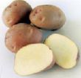 | Сорт выведен ВНИИКХ и Нарымской селекционной станцией. В Госреестре с 2000 г. Среднеспелый. Столового назначения, пригоден для переработки на крахмал и хрустящий картофель. Клубни красные. Глазки красные, поверхностные. Мякоть желтая. Венчик красно-фиолетовый. Урожайность 30-35 т/га. Товарность 85-90%. Масса товарного клубня 90-110 г. Крахмалистость 18-22%. Вкус и сохранность от среднего до хорошего. Относительно устойчив к фитофторозу, колорадскому жуку, ризоктониозу и парше обыкновенной. Среднеустойчив к вирусным болезням. Ценность сорта: стабильная урожайность, высокая крахмалистость, пригодность для изготовления хрустящего картофеля. | 65.00р. |  | - р.
Картофель Ред Скарлет 1кг репродукция Элита (мешок 30 - 35 кг) | 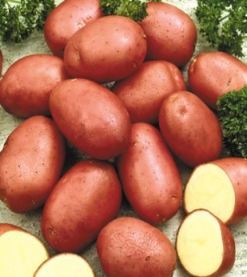 | Урожайный сорт картофеля. Он был выведен голландскими селекционерами, среди дачников славится своими отменными вкусовыми качествами и легкостью выращивания. Многие дачники выбирают этот сорт именно из-за его урожайности при небольших затратах трудовых ресурсов. Выращивать его легко, поскольку сорт не требователен к усердному уходу, имеет устойчивость ко многим вирусным и грибковым болезням. Сорт ранний, созревание на 70-75. Клубневое гнездо компактное, клубни удлиненно-овальные с мелкими глазками, красной гладкой кожурой, желтой мякотью, в гнезде до 23 клубней весом 80-85 гр. каждый. Содержание крахмала до 16%, вкус отличный, не меняет цвет при варке ,не разваривается. По урожайности и выходу ранней товарной продукции превосходит многие отечественные и зарубежные сорта. Урожай уже на 45 день до 270кг.с сотки, общий урожай до 600 кг.с сотки. Дает стабильно высокий урожай независимо от капризов погоды. Устойчив к фитофторозу клубней,раку картофеля. | 65.00р. |  | - р.
Картофель Розара 1кг репродукция Элита (мешок 30кг-35кг) | 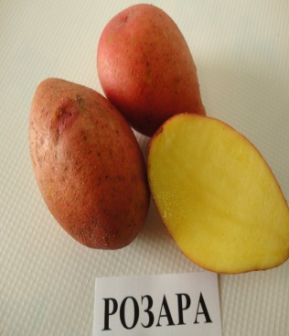 | Сорт, выведенный селекционерами Германии, стал одним из самых популярных раннеспелых столовых сортов.Клубни розово-красные, красные или темно-красные, Имеют шероховатую кожуру с мелкими глазками. Мякоть розары имеет приятный желтый цвет. Картофель содержит небольшое количество крахмала (не более 16%), благодаря чему практически не разваривается. С одного куста берут до 16-18 клубней, каждый из которых достигает от 150 г в весе. Самые урожайные кусты могут дать до 25 клубней. Картофель имеет длительный срок хранения, легко переносит транспортировку, урожайность не теряется в течение 5 лет, не требуя обновления семян. Еще одно важное достоинство сорта — устойчив ко многим грибковым заболеваниям. Растет в любом климате и не боится даже самых неблагоприятных погодных условий. | 70.00р. |  | - р.
Картофель Удача 1кг репродукция Элита (мешок 35кг-40кг) | 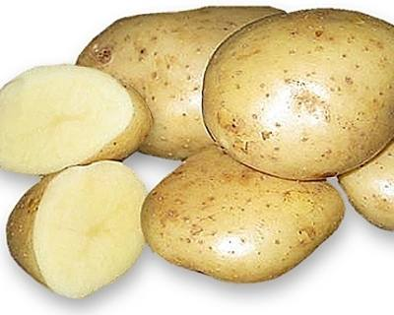 | Сорт выведен ВНИИКХ. В Госреестре с 1994 г. Ранний. Столового назначения, пригоден для приготовления хрустящего картофеля в осенний период. Клубни светло-бежевые. Глазки мелкие. Мякоть белая. Венчик белый. Урожайность 30-50 т/га, на 60 день от посадки-12-15 т/га. Товарность 96-100%. Масса товарного клубня 120-250 г. Крахмалистость 12-15%. Вкус хороший. Хранится хорошо. Устойчив к фитофторозу по ботве и клубням, мокрым и сухим гнилям, мозаичным вирусам, парше и ризоктониозу. При внесении хлористых калийных удобрений возможно потемнение мякоти. Экологически пластичный. Ценность сорта: высокая урожайность и товарность, устойчивость к комплексу болезней, хорошая сохранность. | 70.00р. |  | - р.
ИТОГО НА СУММУ: |  |  |  |  | - р.

